Лист1
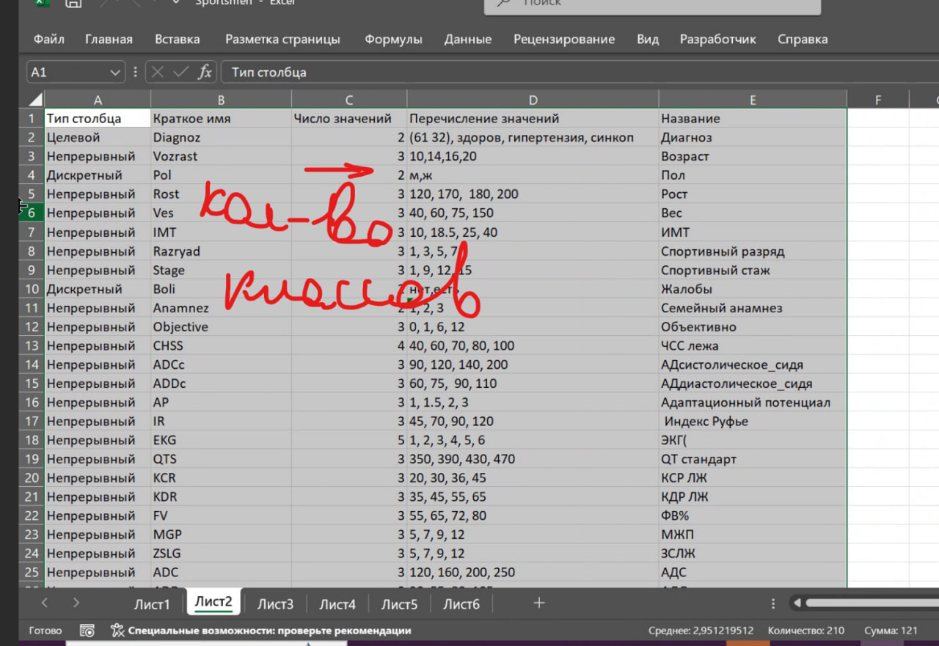
Тип столбца | Краткое имя | Число значений | Перечисление значений | Название
Целевой | Main_attribute | 3 | AGI, STR, INT | Главный_аттрибут
Непрерывный | Damage | 3 | 50, 60, 70, 80 | Урон
Дискретный | Attack_type | 2 | Meele, Ranged | Тип_атаки
Непрерывный | Move_speed | 2 | 350, 360, 370 | Скорость_передвижения
Целевой | Difficulty | 3 | Lite, Medium, Hard | Сложность

